Asignatura-Genero
Count of Asignatura | Género
Asignatura | F | M | Grand Total
Bioestadística | 14 | 5 | 19
Diseño Experimental | 10 | 1 | 11
Estadística y probabilidad | 1 | 17 | 18
Grand Total | 25 | 23 | 48

Estrato-Programa
Count of programa | Estrato
programa | 1 | 2 | 3 | 4 | Grand Total
Biología | 7 | 14 | 8 |  | 29
Enfermería |  |  |  | 1 | 1
Ingeniería de Sistemas | 9 | 3 | 6 |  | 18
Grand Total | 16 | 17 | 14 | 1 | 48
 | 1 | 2 | 3 | 4
Biología | 7 | 14 | 8
Enfermería |  |  |  | 1
Ingeniería de Sistemas | 9 | 3 | 6

EPS
Eps | Count of Eps
Cafe Salud | 1
Cajacopi | 6
Capital Salud | 4
Colmedica | 1
Famisanar | 5
Fomag | 1
Fuerzas armadas | 1
Medimas | 4
Medisalud | 3
Nueva EPS | 7
Policía Nacional | 1
salud total | 3
Sanidad Militar | 1
Sanitas | 10
Grand Total | 48

Genero-UsoSoftware
Count of Género | Uso Software estadístico
Género | No | Si | Grand Total
F | 16 | 9 | 25
M | 15 | 8 | 23
Grand Total | 31 | 17 | 48

Taller-Bivariado
Presión en función de la densidad
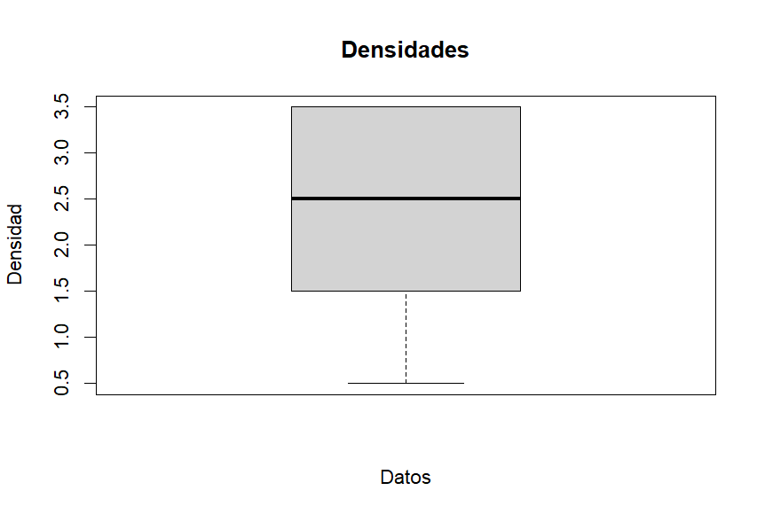
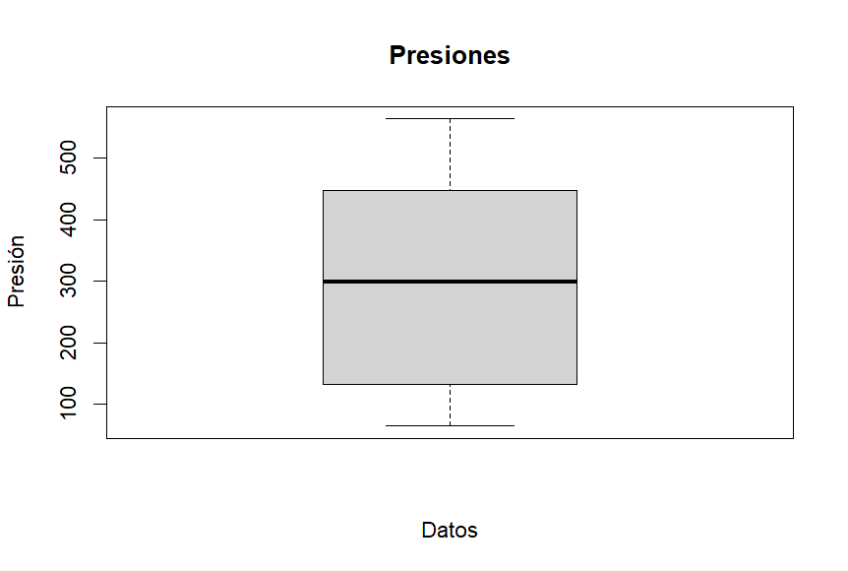
 | Densidad (x) | Presión (y) | xmed-xi | ymed-yi | (xmed-xi)² | (ymed-yi)² | (xmed-xi)(ymed-yi)
 | 0.5 | 64.7 | -1.64 | -232.84 | 2.699 | 54212.470 | 382.52
 | 0.5 | 86.1 | -1.64 | -211.44 | 2.699 | 44705.061 | 347.36
 | 0.5 | 92.1 | -1.64 | -205.44 | 2.699 | 42203.833 | 337.50
 | 1.5 | 132.9 | -0.64 | -164.64 | 0.413 | 27104.918 | 105.84
 | 1.5 | 202.1 | -0.64 | -95.44 | 0.413 | 9107.976 | 61.35
 | 1.5 | 223.6 | -0.64 | -73.94 | 0.413 | 5466.490 | 47.53
 | 2.5 | 231.5 | 0.36 | -66.04 | 0.128 | 4360.716 | -23.58
 | 2.5 | 365.3 | 0.36 | 67.76 | 0.128 | 4591.998 | 24.20
 | 2.5 | 382.3 | 0.36 | 84.76 | 0.128 | 7184.984 | 30.27
 | 2.5 | 413.5 | 0.36 | 115.96 | 0.128 | 13447.716 | 41.42
 | 3.5 | 447.2 | 1.36 | 149.66 | 1.842 | 22399.398 | 203.12
 | 3.5 | 466.7 | 1.36 | 169.16 | 1.842 | 28616.556 | 229.58
 | 3.5 | 493.7 | 1.36 | 196.16 | 1.842 | 38480.427 | 266.22
 | 3.5 | 563.8 | 1.36 | 266.26 | 1.842 | 70896.670 | 361.36
Media | 2.14 | 297.54
Mediana | 2.5 | 298.4
Desviacion | 1.15 | 169.34
Covarianza | 172.48
Coeficiente correlacion | 0.95

Conductividad térmica en función de la temperatura
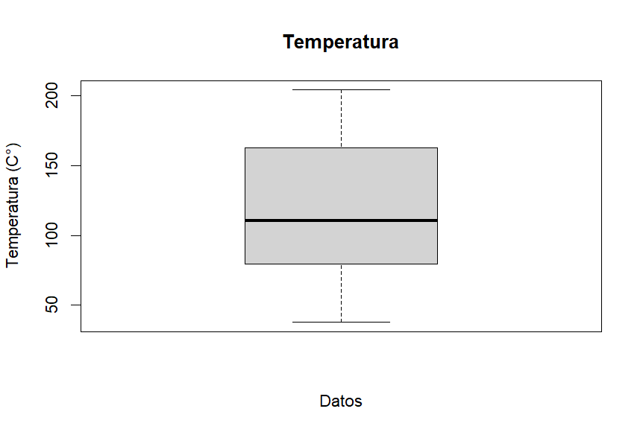
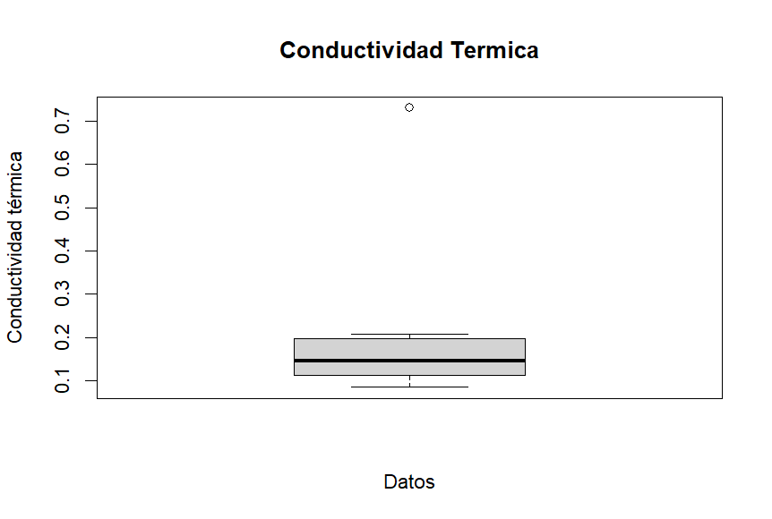
 | x | y | xmed-xi | ymed-yi | (xmed-xi)² | (ymed-yi)² | (xmed-xi)(ymed-yi)
 | 37.7 | 0.085 | -80.73 | -0.13 | 6516.53 | 0.02 | 10.56
 | 65.5 | 0.103 | -52.93 | -0.11 | 2801.06 | 0.01 | 5.97
 | 93.3 | 0.121 | -25.13 | -0.09 | 631.27 | 0.01 | 2.38
 | 100 | 0.137 | -18.43 | -0.08 | 339.48 | 0.01 | 1.45
 | 121.1 | 0.155 | 2.67 | -0.06 | 7.16 | 0.00 | -0.16
 | 148.8 | 0.189 | 30.38 | -0.03 | 922.64 | 0.00 | -0.82
 | 176.6 | 0.207 | 58.18 | -0.01 | 3384.33 | 0.00 | -0.52
 | 204.4 | 0.73 | 85.98 | 0.51 | 7391.70 | 0.26 | 44.20
Media | 118.43 | 0.22
Mediana | 110.55 | 0.146
Desviacion | 56.05 | 0.21
Covarianza | 7.89
Coeficiente correlacion | 0.76

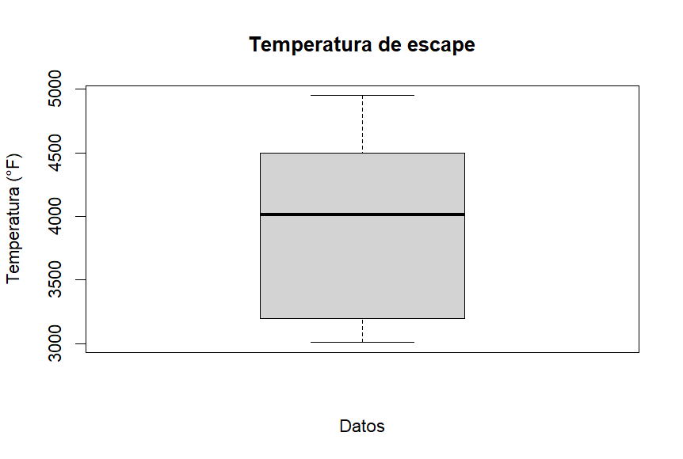
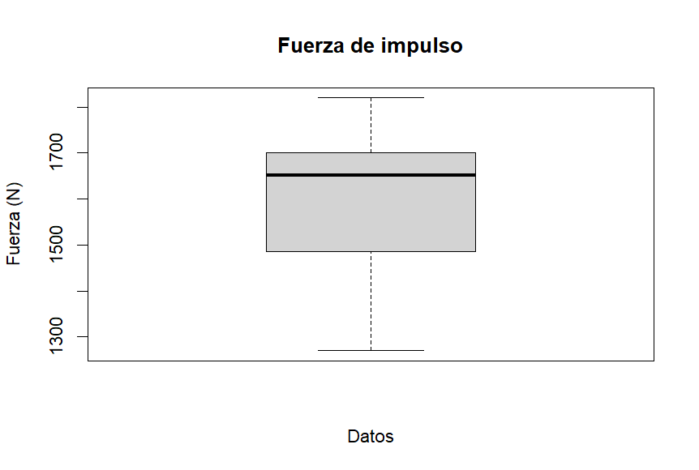
 | x | y | xmed-xi | ymed-yi | (xmed-xi)² | (ymed-yi)² | (xmed-xi)(ymed-yi)
 | 3008 | 1270 | -945.11 | -318.00 | 893235.01 | 101124 | 300545.33
 | 3150 | 1390 | -803.11 | -198.00 | 644987.46 | 39204 | 159016.00
 | 3200 | 1485 | -753.11 | -103.00 | 567176.35 | 10609 | 77570.44
 | 3810 | 1550 | -143.11 | -38.00 | 20480.79 | 1444 | 5438.22
 | 4010 | 1652 | 56.89 | 64.00 | 3236.35 | 4096 | 3640.89
 | 4300 | 1665 | 346.89 | 77.00 | 120331.90 | 5929 | 26710.44
 | 4500 | 1700 | 546.89 | 112.00 | 299087.46 | 12544 | 61251.56
 | 4650 | 1760 | 696.89 | 172.00 | 485654.12 | 29584 | 119864.89
 | 4950 | 1820 | 996.89 | 232.00 | 993787.46 | 53824 | 231278.22
Media | 3953.11 | 1588.00
Mediana | 4010 | 1652
Desviacion | 709.58 | 179.71
Covarianza | 109479.56
Coeficiente correlacion | 0.97

